vGate R2
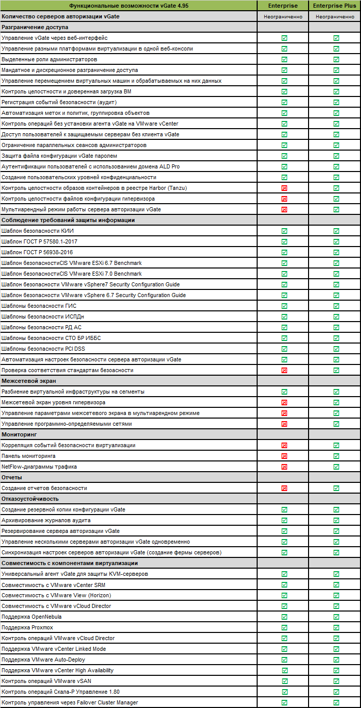
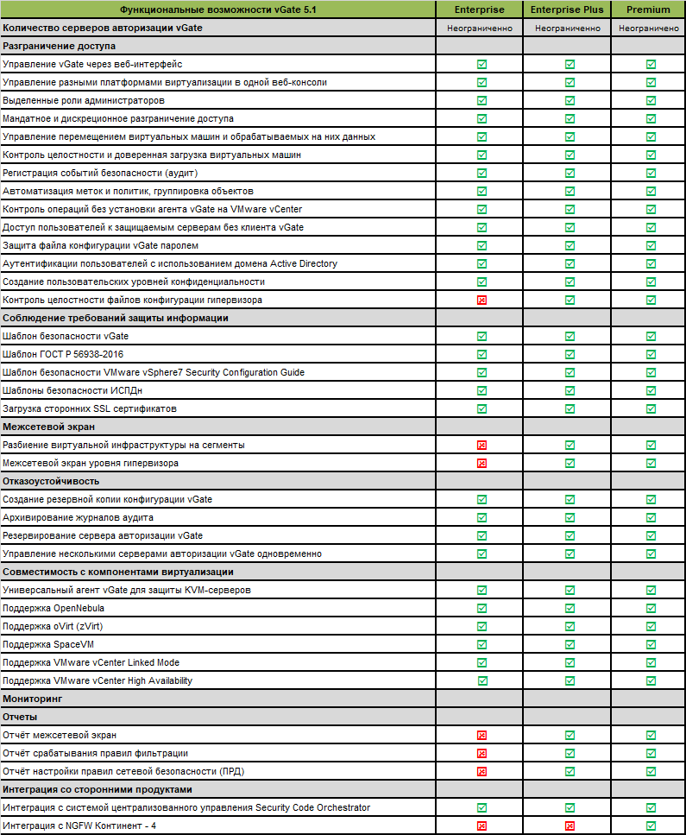
Стоимость указана за 1 год ТП, действительна при непрерывности предыдущей технической поддержки.
Если условие непрерывности ТП не соблюдается, для расчета стоимости необходимо обратиться в отдел продаж.

СЗИ vGate R2 - версия для защиты конфиденциальной информации и персональных данных, а также стредство микросегментации для виртуальных сред (АС до 1Г, ИСПДн УЗ-1, ГИС до К1, АСУ ТП до К1, ЗОКИИ до 1 категории) для платформ VMware vSphere, СКАЛА-Р и KVM
Артикул | Полное наименование | Цена для Заказчика | Примечание

Средство защиты информации vGate R2. Версия 4.95 и 5.x
На основании ст. 149 п. 2 пп. 26 НК РФ стоимость передаваемых прав на использование программных продуктов не облагается НДС
Функциональные отличия редакций приведены в конце прайс-листа
Средство защиты информации vGate R2 Enterprise*
VGV-Ent-SP1Y | Право на использование ПО "Средство защиты информации vGate R2". Enterprise (за 1 физический процессор на защищаемом хосте) версии 4.95 | 92,500р. | За 1 процессор. В редакции Enterprise сервер авторизации vGate включен в стоимость лицензий в неограниченном кол-ве с возможностью резервирования. Состав: Лицензия бессрочная + ТП уровня Базовый, срок 1 год + Электронный формуляр vGate R2*
VGV-Ent-LN-SP1Y | Право на использование ПО "Средство защиты информации vGate R2". Enterprise (за 1 физический процессор на защищаемом хосте) версии 5.x (Linux) | 92,500р. | За 1 процессор. В редакции Enterprise сервер авторизации vGate включен в стоимость лицензий в неограниченном кол-ве с возможностью резервирования. Состав: Лицензия бессрочная + ТП уровня Базовый, срок 1 год + Электронный формуляр vGate R2 для Linux*
VGV-Ent-Sup-ST | Ключ активации сервиса прямой технической поддержки уровня "Стандартный" для СЗИ vGate R2 Enterprise, VGV-Ent-SP1Y, VGV-Ent-LN-SP1Y | 18,500р. | ТП уровня Стандартный, срок 1 год. В цену включен НДС (20%)
Средство защиты информации vGate R2 Enterprise Plus*
VGV-Pls-SP1Y | Право на использование ПО "Средство защиты информации vGate R2". Enterprise Plus (за 1 физический процессор на защищаемом хосте) версии 4.95 | 148,750р. | За 1 процессор. В редакции Enterprise Plus сервер авторизации vGate включен в стоимость лицензий в неограниченном кол-ве с возможностью резервирования. Состав: Лицензия бессрочная + ТП уровня Базовый, срок 1 год + Электронный формуляр vGate R2*
VGV-Pls-LN-SP1Y | Право на использование ПО "Средство защиты информации vGate R2". Enterprise Plus (за 1 физический процессор на защищаемом хосте) версии 5.x (Linux) | 148,750р. | За 1 процессор. В редакции Enterprise Plus сервер авторизации vGate включен в стоимость лицензий в неограниченном кол-ве с возможностью резервирования. Состав: Лицензия бессрочная + ТП уровня Базовый, срок 1 год + Электронный формуляр vGate R2 для Linux*
VGV-Pls-Sup-ST | Ключ активации сервиса прямой технической поддержки уровня "Стандартный" для СЗИ vGate R2 Enterprise Plus, VGV-Pls-SP1Y, VGV-Pls-LN-SP1Y | 29,750р. | ТП уровня Стандартный, срок 1 год. В цену включен НДС (20%)
Средство защиты информации vGate R2 Premium*
VGV-Pre-LN-SP1Y | Право на использование ПО "Средство защиты информации vGate R2". Premium (за 1 физический процессор на защищаемом хосте) версии 5.x (Linux) | 550,000р. | За 1 процессор. В редакции Premium сервер авторизации vGate включен в стоимость лицензий в неограниченном кол-ве с возможностью резервирования. Состав: Лицензия бессрочная + ТП уровня Базовый, срок 1 год + Электронный формуляр vGate R2 для Linux*
VGV-Pre-Sup-ST | Ключ активации сервиса прямой технической поддержки уровня "Стандартный» для СЗИ vGate R2 Premium, VGV-Pre-LN-SP1Y | 110,000р. | ТП уровня Стандартный, срок 1 год. В цену включен НДС (20%)
Установочные комплекты. В цену включен НДС 20%
VGV-DISC-WIN | Установочный комплект vGate Windows | 1,200р. | Комплектность поставки: 1. Комплект дисков с ПО и документацией - 1 шт. 2. Формуляр в печатном виде.
VGV-DISC-LN | Установочный комплект vGate Linux | 1,200р. | Комплектность поставки: 1. Комплект дисков с ПО и документацией - 1 шт. 2. Формуляр в печатном виде.
COPY-PASSPORT | Дубликат формуляра (для ПО) или паспорта (для аппаратных средств) без голограммы | 1,812р.
Сопровождение регламентных работ. В цену включен НДС 20%
VGV-ASSISTANCE | Ключ единоразвой активации сервиса сопровождения регламентных работ для СЗИ vGate R2, одно обращение. | 5% | Услуга предоставляется один раз. Для её предоставления заказчик заранее согласовывает с аккаунт-менеджером дату и время проведения, а также направляет заполненный чек-лист не позднее чем за один рабочий день до начала работ.
Годовое техническое сопровождение. В цену включен НДС 20%**
VGV-Sup-Dir-St | Ключ активации сервиса прямой технической поддержки уровня "Стандартный" для СЗИ vGate R2 | 20%*** | Техническая поддержка оказывается службой технической поддержки ООО "Код Безопасности". Включает возможность получения консультаций по электронной почте. Включает получение пакетов обновления для продукта.
VGV-Sup-Dir-Ext | Ключ активации сервиса прямой технической поддержки уровня "Расширенный" для СЗИ vGate R2 | 30%*** | Техническая поддержка оказывается службой технической поддержки ООО "Код Безопасности". Работа над критичными инцидентами в режиме 24*7. Специальные условия на приобретение новых версий продукта.
VGV-Sup-Dir-VIP | Ключ активации сервиса прямой технической поддержки уровня "VIP" для СЗИ vGate R2 | 30%*** + 5 000 000 р. | Техническая поддержка оказывается службой технической поддержки ООО "Код Безопасности". Выделенный инженер. Включено 100 плановых выездов на площадку заказчика.
VGV-Std-Sup-ST | Ключ активации сервиса прямой технической поддержки уровня "Стандартный" для СЗИ vGate R2 Standard, VGV-Std-SP1Y | 13,500р. | Техническая поддержка оказывается службой технической поддержки ООО "Код Безопасности". Включает возможность получения консультаций по электронной почте. Включает получение пакетов обновления для продукта.

* Электронный формуляр vGate R2 предоставляется взамен Установочного комплекта.
** В год от стоимости приобретенного программного обеспечения. Стоимость берется из текущего прайс-листа.
*** Возможно приобретение пакетов технической поддержки на 2 и 3 года. Для получения условий - связываться с менеджерами
В случае расчета ТП за пропущенные периоды, уровень «Сервисный партнер» не действует, расчет ТП заказчику осуществляется только прямой ТП.
Обновление СЗИ vGate R2
На основании ст. 149 п. 2 пп. 26 НК РФ стоимость передаваемых прав на использование программных продуктов не облагается НДС
Обновление СЗИ vGate R2 Standard
Для пользователей СЗИ vGate R2 Standard любой версии, не имеющих непрерывной технической поддержки. Обновление версии без повышения редакции
VGV-Std-RN30-SP1Y | Право на использование ПО "Средство защиты информации vGate R2". Standard (за 1 физический процессор на защищаемом хосте). версии 4.95. ПО-renewal | 47,250р. | Состав: Лицензия бессрочная + ТП уровня Базовый, срок 1 год + Электронный формуляр vGate R2*
Обновление СЗИ vGate R2 Enterprise
Для пользователей СЗИ vGate R2 Enterprise любой версии, не имеющих непрерывной технической поддержки. Обновление версии без повышения редакции
VGV-Ent-RN30-SP1Y | Право на использование ПО "Средство защиты информации vGate R2". Enterprise (за 1 физический процессор на защищаемом хосте). версии 4.95. ПО-renewal | 64,750р. | Состав: Лицензия бессрочная + ТП уровня Базовый, срок 1 год + Электронный формуляр vGate R2*
VGV-Ent-LN-RN30-SP1Y | Право на использование ПО "Средство защиты информации vGate R2". Enterprise (за 1 физический процессор на защищаемом хосте) версии 5.x (Linux). ПО-renewal | 64,750р. | Состав: Лицензия бессрочная + ТП уровня Базовый, срок 1 год + Электронный формуляр vGate R2 для Linux*
Обновление СЗИ vGate R2 Enterprise Plus
Для пользователей СЗИ vGate R2 Enterprise Plus любой версии, не имеющих непрерывной технической поддержки. Обновление версии без повышения редакции
VGV-Pls-RN30-SP1Y | Право на использование ПО "Средства защиты информации vGate R2". Enterprise Plus (за 1 физический процессор на защищаемом хосте). версии 4.95. ПО-renewal | 104,125р. | Состав: Лицензия бессрочная + ТП уровня Базовый, срок 1 год + Электронный формуляр vGate R2*
VGV-Pls-LN-RN30-SP1Y | Право на использование ПО "Средства защиты информации vGate R2". Enterprise Plus (за 1 физический процессор на защищаемом хосте) версии 5.x (Linux). ПО-renewal | 104,125р. | Состав: Лицензия бессрочная + ТП уровня Базовый, срок 1 год + Электронный формуляр vGate R2 для Linux*
Обновление СЗИ vGate R2 Premium
Для пользователей СЗИ vGate R2 Premium любой версии, не имеющих непрерывной технической поддержки. Обновление версии без повышения редакции
VGV-Pre-LN-RN30-SP1Y | Право на использование ПО "Средства защиты информации vGate R2". Premium (за 1 физический процессор на защищаемом хосте) версии 5.x (Linux). ПО-renewal | 385,000р. | Состав: Лицензия бессрочная + ТП уровня Базовый, срок 1 год + Электронный формуляр vGate R2 для Linux*
Повышение редакции (upgrade) СЗИ vGate R2
Повышение редакции (upgrade) возможно только в рамках единой версии СЗИ vGate R2
На основании ст. 149 п. 2 пп. 26 НК РФ стоимость передаваемых прав на использование программных продуктов не облагается НДС
Повышение редакции (upgrade) c СЗИ vGate R2 Standard на СЗИ vGate R2 Enterprise
VGV-Std-Ent-Upg-SP1Y | Право на использование ПО "Средства защиты информации vGate R2". Переход с редакции Standard на редакцию Enterprise (за 1 физический процессор на защищаемом хосте). ПО-upgrade | 25,000р. | Состав: Лицензия бессрочная + Электронный формуляр vGate R2*
Повышение редакции (upgrade) c СЗИ vGate R2 Standard на СЗИ vGate R2 Enterprise Plus
VGV-Std-Pls-Upg-SP1Y | Право на использование ПО "Средства защиты информации vGate R2". Переход с редакции Standard на редакцию Enterprise Plus (за 1 физический процессор на защищаемом хосте). версии 4.95. ПО-upgrade | 81,250р. | Состав: Лицензия бессрочная + Электронный формуляр vGate R2*
Повышение редакции (upgrade) c СЗИ vGate R2 Standard на СЗИ vGate R2 Premium
VGV-Std-Pre-LN-Upg-SP1Y | Право на использование ПО "Средства защиты информации vGate R2". Переход с редакции Standard на редакцию Premium (за 1 физический процессор на защищаемом хосте) версии 5.x (Linux). ПО-upgrade. | 482,500р. | Состав: Лицензия бессрочная + Электронный формуляр vGate R2 для Linux*
Повышение редакции (upgrade) c СЗИ vGate R2 Enterprise на СЗИ vGate R2 Enterprise Plus
VGV-Ent-Pls-Upg-SP1Y | Право на использование ПО "Средства защиты информации vGate R2". Переход с редакции Enterprise на редакцию Enterprise Plus (за 1 физический процессор на защищаемом хосте). версии 4.95. ПО-upgrade | 56,250р. | Состав: Лицензия бессрочная + Электронный формуляр vGate R2*
VGV-Ent-Pls-LN-Upg-SP1Y | Право на использование ПО "Средства защиты информации vGate R2". Переход с редакции Enterprise на редакцию Enterprise Plus (за 1 физический процессор на защищаемом хосте) версии 5.x (Linux). ПО-upgrade. | 56,250р. | Состав: Лицензия бессрочная + Электронный формуляр vGate R2 для Linux*
Повышение редакции (upgrade) c СЗИ vGate R2 Enterprise на СЗИ vGate R2 Premium
VGV-Ent-Pre-LN-Upg-SP1Y | Право на использование ПО "Средства защиты информации vGate R2". Переход с редакции Enterprise на редакцию (за 1 физический процессор на защищаемом хосте) версии 5.x (Linux). ПО-upgrade. | 457,500р. | Состав: Лицензия бессрочная + Электронный формуляр vGate R2*
Повышение редакции (upgrade) c СЗИ vGate R2 Enterprise Plus на СЗИ vGate R2 Premium
VGV-Pls-Pre-LN-Upg-SP1Y | Право на использование ПО "Средства защиты информации vGate R2". Переход с редакции Enterprise Plus на редакцию Premium (за 1 физический процессор на защищаемом хосте) версии 5.x (Linux). ПО-upgrade. | 401,250р. | Состав: Лицензия бессрочная + Электронный формуляр vGate R2 для Linux*
Функциональные отличия между редакциями СЗИ vGate R2*

